Изјава
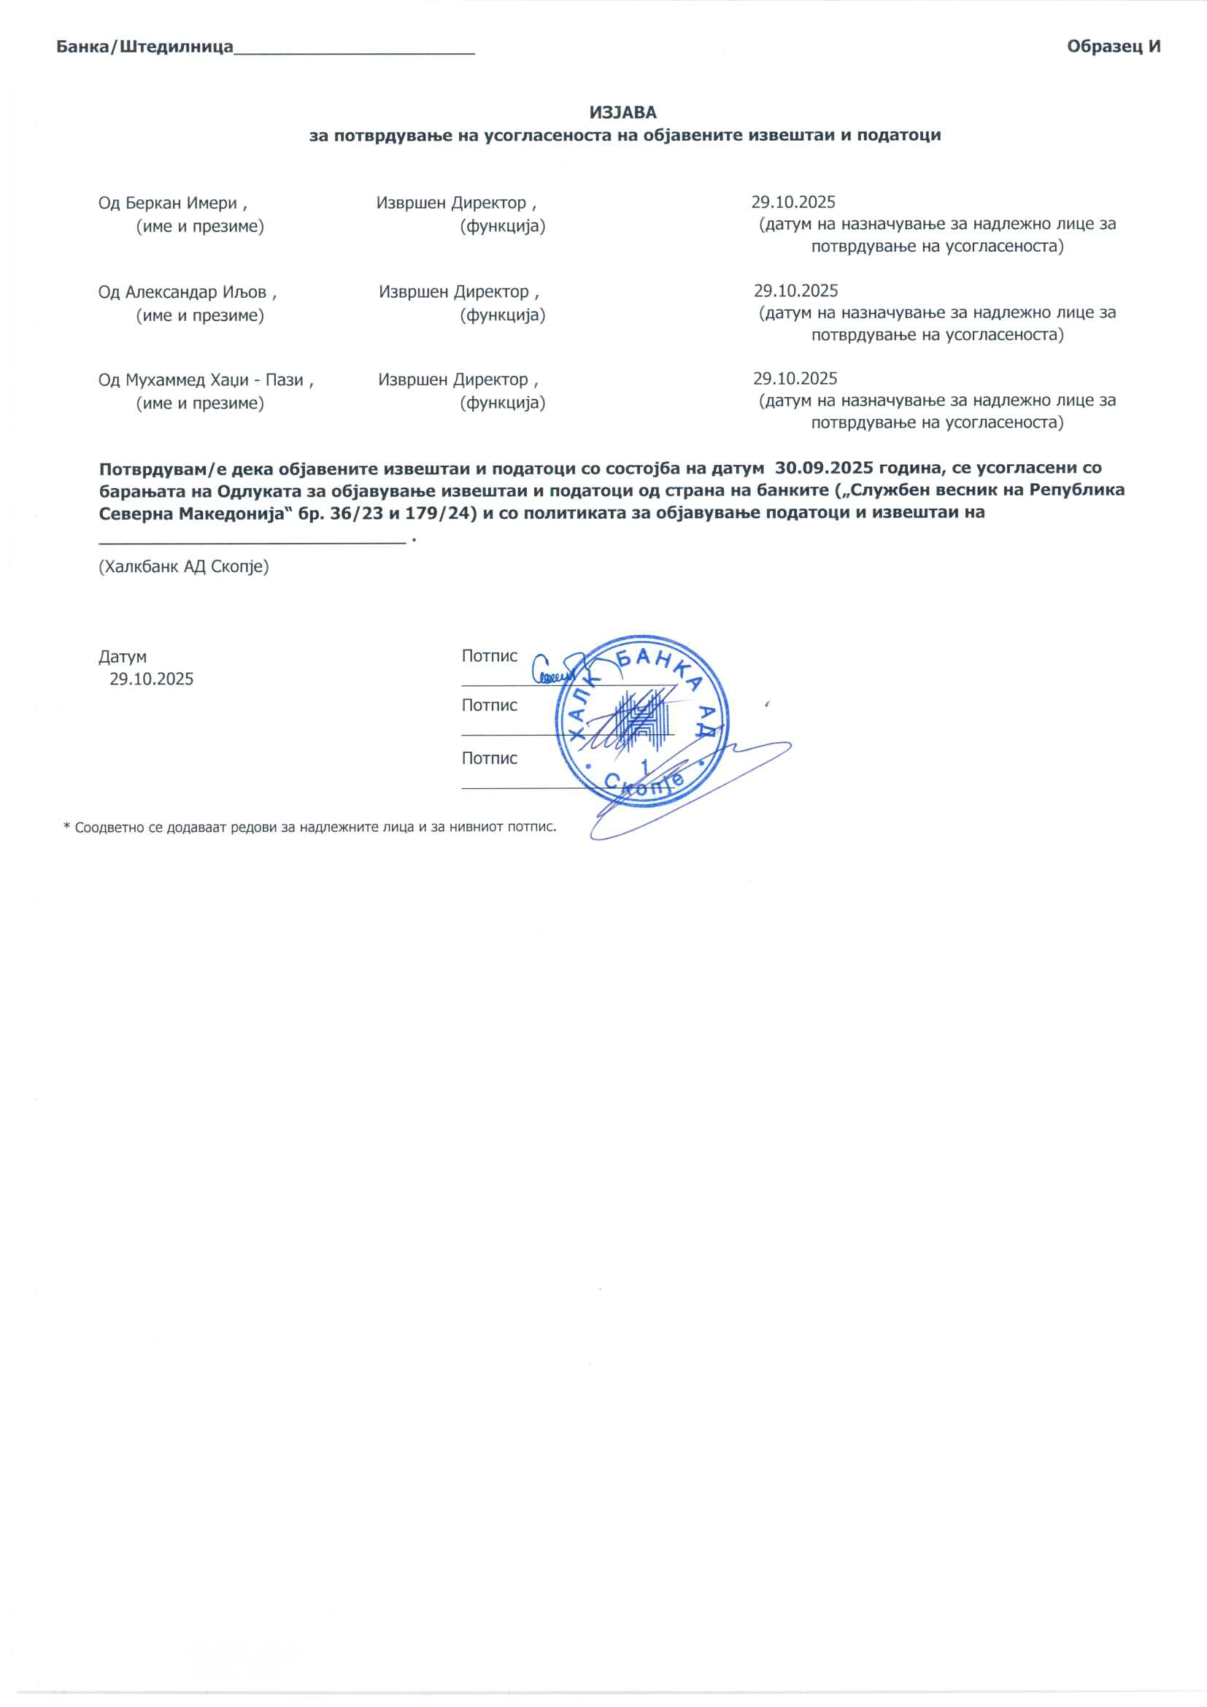
 | ИЗЈАВА
 | за потврдување на усогласеноста на објавените извештаи и податоци

 | Од _______________________ , __________________________ , ______________________________________________
 | (име и презиме) | (функција) |  | (датум на назначување за надлежно лице за потврдување на усогласеноста)
 | Од _______________________ , __________________________ , ______________________________________________
 | (име и презиме) | (функција) |  | (датум на назначување за надлежно лице за потврдување на усогласеноста)
 | Од _______________________ , __________________________ , ______________________________________________
 | (име и презиме) | (функција) |  | (датум на назначување за надлежно лице за потврдување на усогласеноста)

 | Потврдувам/e дека објавените извештаи и податоци со состојба на датум _____________година, се усогласени со барањата на Одлуката за објавување извештаи и податоци од страна на банките („Службен весник на Република Северна Македонија“ бр. 36/23 и 179/24) и со политиката за објавување податоци и извештаи на ____________________________ .
 | (назив на банката)

 | Датум |  | Потпис
 | ________________ |  | _______________________
 |  |  | Потпис
 |  |  | _______________________
 |  |  | Потпис
 |  |  | _______________________

* Соодветно се додаваат редови за надлежните лица и за нивниот потпис.

